상품제안서
씽크웨이 TC-E01 눈 안마기 눈 마사지기 | 상품코드: F22435

 |  |  |  |  |  |  | 02-412-0044 | www.easy1.co.kr
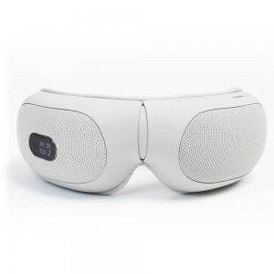

【상세/제작정보】 | 스티커는 500장 단위입니다. 풀컬러로 제작 가능하며 90*55mm이내 사이즈여야 합니다. 1박스에 20개입입니다.

【인쇄/포장옵션】 | 스티커 / 포장지포장

【공급단가】 | 수량 | 10~ | 50~ | 100~ | 300~ | 500~
*VAT별도 | 단가 | 53,220원 | 51,260원 | 49,300원 | 47,340원 | 46,160원

【상품 URL】 | http://www.easy1.co.kr/src/goods_detail.php?gdno=22435

